SALTIMBOCAS DE JAMÓN Y QUESO
 | LIBRO RECETARIO LE PLACE |  |  | OAYB-38 V:02 05/02/2026
SALTIMBOCAS DE JAMÓN Y QUESO
DESCRIPCIÓN: Rollitos coloridos variados de jamón o queso con un toque dulce de salsa negra de soya.

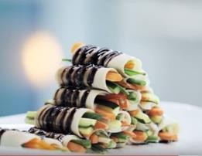
 |  |  | Cantidad resultante :
Ingrediente | DESCRIPCION | CANTIDAD EN GRAMOS A USAR
 |  | 20 | 50 | 75
Jamón | Espalda, laminado | 60 | 150 | 225
Jamón | Pollo, laminado | 60 | 150 | 225
Zanahoria | Bastones delgados | 200 | 500 | 750
Habichuelas | cortados a 8cm | 200 | 500 | 750
Pepino | Bastones, despepitados | 200 | 500 | 750
Soya | salsa | 180 | 450 | 675
Miel |  | 80 | 200 | 300
Naranja | zumo | 400 | 1000 | 1500
Queso | mozzarella, laminado | 60 | 150 | 225
PROCEDIMIENTO
Colocar todos los vegetales en bolsa separados. Blanquear las habichuelas y zanahorias. Rociar un poco de jugo de naranja sobre cada uno. Picar cada lamina de jamón y queso. Armar los rollos juntando un par de bastones de cada vegetal y envolviéndolos con un tipo de jamón o queso. En una olla a parte mezclar la soya y la miel. Hervir a fuego bajo hasta que este espese. Enfriar. Disponer uno sobre otro alternando jamones y quesos sobre la fuente. Bañar con la salsa.
CÓDIGO: T-H15

